Sheet1
序号 | 运营 | 日期 | 品类 | 产品 | 目的 | 关键词 | 核心优势/差异点 | 主图参考 | 主图卖点 | 场景 | 标题规划 | 导购标题 | 人群 | SKU设计 | 主推 | 价格带 | 定价策略 | 展示价 | 优惠形式 | 推广方式 | 上架方式 | 上架ID | 上新日期 | 上新质量 | 等级 | 调整方案 （可以上就通过，不能上的就写调整方案，改完之后再审核） | 上架检查
1 | 曾钊 | 10.2 | 桌布 | 中价透明 | 可视化主图测试 展示价区间测试 | 桌垫隔热垫耐高温 | 加厚，主图可视化 | 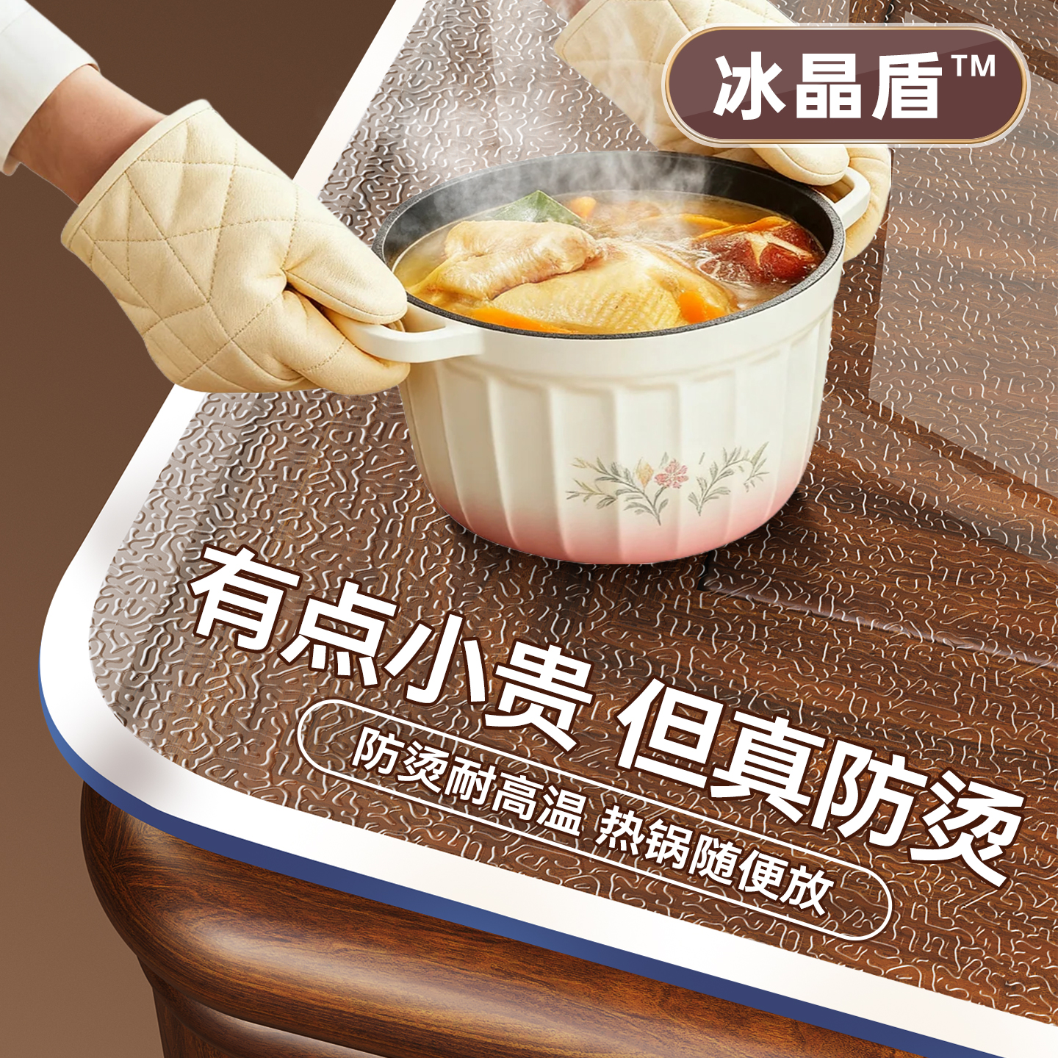 | 防烫 | 餐桌 | 【冰晶盾】餐桌垫软玻璃透明pvc桌布免洗防水防油茶几桌面保护垫 | 冰晶盾防烫桌垫，告别烫痕烦恼 | L5L4L3中年女性 | 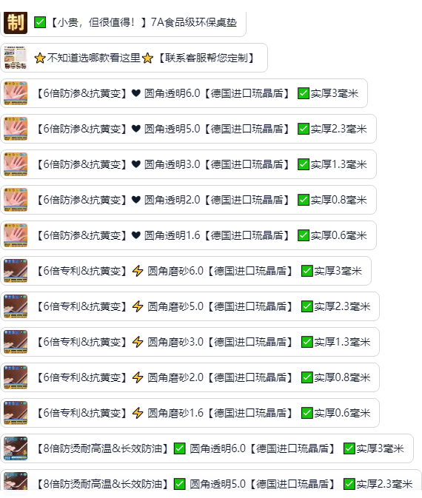 | 【6倍防烫&抗黄变】❤ 圆角透明3.0【德国进口冰晶盾】✅实厚1.5mm | 65.0-125.0 | 对标圣古厚度和价格，厚度上面比他厚 | 28.9 +最小尺寸 | 国补20%，超级立减12%，新客礼金10% 一件9折 | 直通车测款 | 提前购
2 | 曾钊 | 10.2 | 桌布 | 中价透明 | 可视化主图测试 展示价区间测试 | 桌垫 | 加厚，主图可视化 | 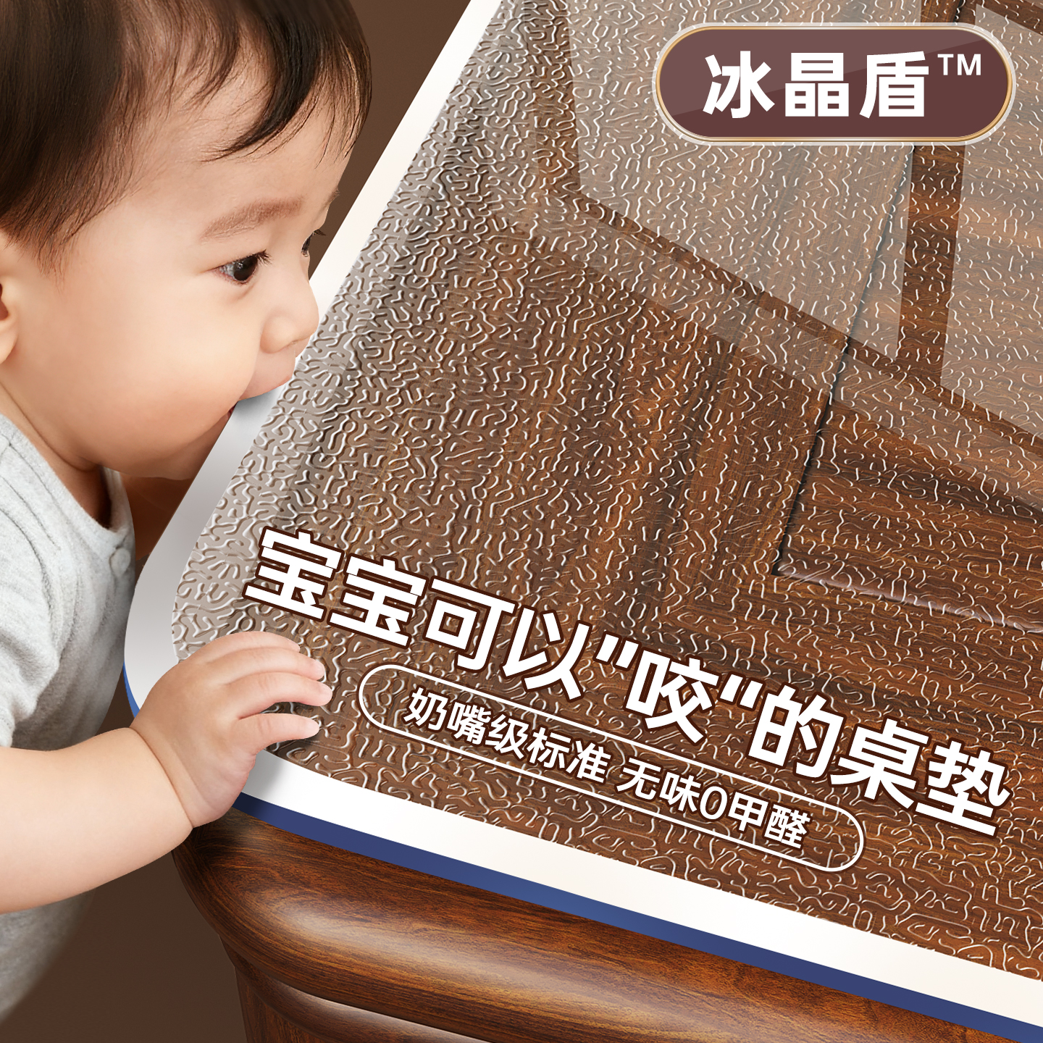 | 奶嘴级 | 餐桌 | 【冰晶盾】桌布餐桌垫pvc透明软玻璃免洗防水防油茶几桌面保护垫 | 奶嘴级！宝宝可以“咬”的桌垫 | L5L4L3中年女性 |  | 【6倍防烫&抗黄变】❤ 圆角透明3.0【德国进口冰晶盾】✅实厚1.5mm | 65.0-125.0 | 对标圣古厚度和价格，厚度上面比他厚 | 37.9+最小尺寸 | 国补15%，超级立减15%，新客礼金10% 一件8.5折 | 直通车测款 | 提前购
3 | 曾钊 | 10.2 | 桌布 | 中价透明 | 可视化主图测试 展示价区间测试 | 桌垫 | 加厚，主图可视化 | 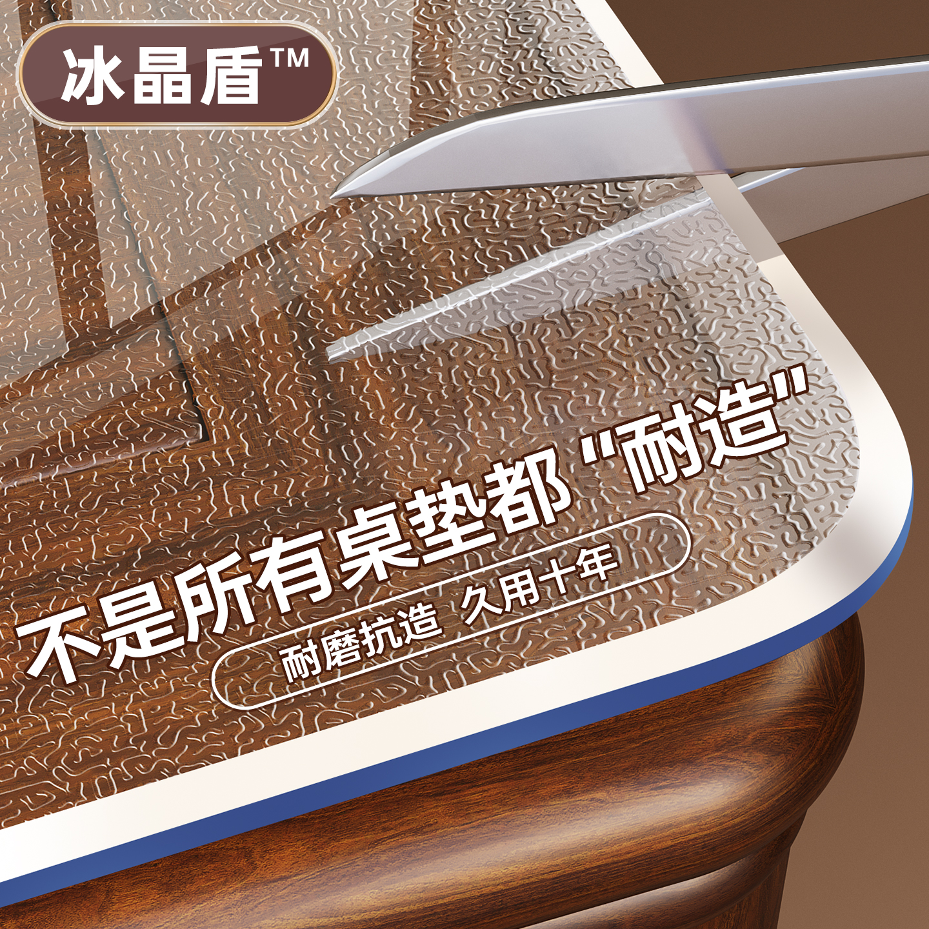 | 耐造 | 餐桌 | 【冰晶盾】软玻璃pvc透明桌布餐桌垫免洗防水防油茶几桌面保护垫 | 2025新款冰晶盾，久用十年不发黄 | L5L4L3中年女性 |  | 【6倍防烫&抗黄变】❤ 圆角透明3.0【德国进口冰晶盾】✅实厚1.5mm | 65.0-125.0 | 对标圣古厚度和价格，厚度上面比他厚 | 47.9+最小尺寸 | 国补15%，超级立减20%，新客礼金10% 一件8折 | 全站+业务 | 立即上架
4 | 曾钊 | 10.2 | 桌布 | 中价透明 | 可视化主图测试 展示价区间测试 | 桌垫 | 加厚，主图可视化 |  | 无味 | 餐桌 | 【冰晶盾】餐桌垫软玻璃透明pvc桌布免洗防水防油茶几桌面保护垫 | 0甲醛冰晶盾餐桌垫，有味包退换 | L5L4L3中年女性 |  | 【6倍防烫&抗黄变】❤ 圆角透明3.0【德国进口冰晶盾】✅实厚1.5mm | 65.0-125.0 | 对标圣古厚度和价格，厚度上面比他厚 | 51.09+最小尺寸 | 国补15%，超级立减15%，新客礼金10%，一件8折 | 直通车测款 | 提前购
5 | 曾钊 | 10.2 | 桌布 | 中价透明 | 可视化主图测试 展示价区间测试 | 桌垫 | 加厚，主图可视化 |  | 耐造 | 餐桌 | 【冰晶盾】桌布餐桌垫pvc透明软玻璃免洗防水防油茶几桌面保护垫 | 耐刮抗造，久用十年冰晶盾桌垫 | L5L4L3中年女性 |  | 【6倍防烫&抗黄变】❤ 圆角透明3.0【德国进口冰晶盾】✅实厚1.5mm | 65.0-125.0 | 对标圣古厚度和价格，厚度上面比他厚 | 28.93＋最小尺寸 | 国补20%，超级立减15%，新客礼金10%，一件8.5折 | 直通车测款 | 提前购
6 | 曾钊 | 10.2 | 桌布 | 中价透明 | 可视化主图测试 展示价区间测试 | 桌垫 | 加厚，主图可视化 |  | 耐造 | 餐桌 | 【冰晶盾】软玻璃pvc透明桌布餐桌垫免洗防水防油茶几桌面保护垫 | 2025新款冰晶盾桌垫，久用不发黄 | L5L4L3中年女性 |  | 【6倍防烫&抗黄变】❤ 圆角透明3.0【德国进口冰晶盾】✅实厚1.5mm | 65.0-125.0 | 对标圣古厚度和价格，厚度上面比他厚 | 61.03＋最低尺寸 | 国补20%，超级立减20%，一件4折，新客礼金 | 直通车测款 | 立即上架

